Version_sign off
DCD specifications - version history and sign off
HD Project ID | HDBP0245
Project name | Valves cardiaques

Date | Version | Comments
2021-03-19 |  | draft version
2021-03-23 |  | draft version
2021-09-01 |  | draft version
2021-10-13 |  | draft version
2021-11-17 |  | draft version
2021-12-06 |  | draft version
2021-12-07 |  | draft version
2021-12-21 |  | draft version
2022-01-06 |  | draft version
2022-01-14 |  | final version
2022-04-13 |  | final version
2022-04-26 |  | final version
2022-07-26 |  | in this new final version some minor correction were made after UAT
2023-01-23 |  | in this version codelist was updated BILLING_CODE_180 (2 prestations added) and linklist BILLING_CODE_180-QERMID_IMPLT_325_356_358. The validation rules TX_ERR_1428 and TX_ERR_1429 were specified with date '01/04/2023'
2023-03-08 |  | Updates after UAT: IMPLANTATION: - Updated Dutch translation for TX_APPR_AORTCVL_OTH; TX_APPR_MITRLV_OTH; TX_APPR_TRICUSVL_OTH; TX_APPR_PULMRYVL_OTH ("Specifieer andere percutane arteriële toegangsweg die de implantatie van de klep heeft toegelaten" to "Specifieer andere toegangsweg voor klepingreep die de implantatie van de klep heeft toegelaten") - Addition of choice option 'geen complicatie/aucune complication' in codelist DISORDER_192 - New validation rule TX_ERR_1465 on fields CD_COMPLIC_AORTCVL; CD_COMPLIC_MITRLVL; CD_COMPLIC_PULMRYVL; CD_COMPLIC_TRICUSVL - updated translations for TX_ERR_1428 (01/05/2023 instead of 01/04/2023) SUIVI: - New validation rule TX_ERR_1466 on field CD_BLEEDG, instead of TX_ERR_412 - New validation rule TX_ERR_1465 on field CD_COMPLIC_NEU, instead of TX_ERR_412 - New validation rule TX_ERR_1467 on fields CD_REGURG_AORTCVL; CD_REGURG_MITRLVL; CD_REGURG_PULMRYVL; CD_REGURG_TRICUSCVL instead of TX_ERR_73 - -Updated translations for TX_ERR_1429 (01/05/2023 instead of 01/04/2023) GENERAL: - Menu items adjusted - Updated translation for TX_ERR_412 ("aucun(e)" instead of "aucun")
2023-04-03 |  | Creation of a final version, identical to version 08/03/2023 (removal of colors, publication on FAIR)
2023-04-14 |  | In this version editorial changes were made to improve correct documentation for this data collection, as currently implemented (e.g. check correct French and Dutch translation; check correct documentation of used codelists, validation rules, only whens …)
2023-07-13 |  | * TX_AUTH_GR --> TX_AUTHOR_GR
 |  | * Putting in additional info in tab LinkLists about NIHDI website with overview of most recent nominative lists.
2024-02-20 |  | Preparation of new version x.x.x after DCD/MDM check (correction of typos in labels)
2024-04-05 | 1.0.1 | set destination of hidden CBBs to local: Implantation (68), Follow-up (66) Insert column "version" with semantic versioning applied

Sign off for approval of specifications (fields, validation rules, code lists)
Name | Role | Date | Signature
 | Researcher

Sign off for approval of DCD in application
Name | Role | Date of review | Signature
 | Researcher

Additional information
Added CBB fields are all blinded in this registry, as CRIDMI has fixed and validated all fields already. In this stage of the project, it is not possible anymore to change the agreed fields.

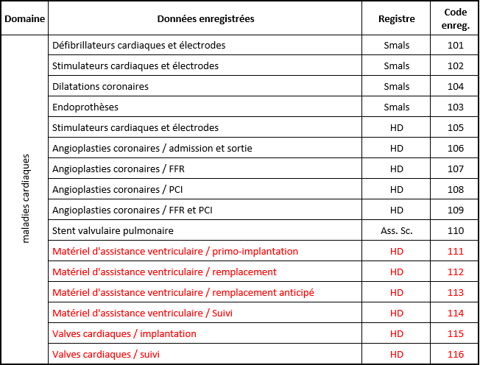

Document NIC:
https://www.dropbox.com/scl/fi/t5z4oi6rwyzh838duywzc/Donn-esOAHartkleppen_NIC_20211207.docx?dl=0&rlkey=7a4ozf78chhw2mbp8wh3plupe

